Sheet1
Scene No. | 6
Quest Title | 维安的料理
Quest Log | 去阳光农场找里拉
Map No. | 29
 | 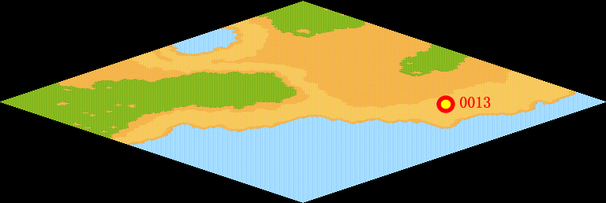
NPC No. | 13
Condition
Dialog | 不错，三日不见，刮目相看！你成长很快，现在的实力估计和我已经差不多了！给，这是神之鱼，对了，帮我告诉维安奶奶一声，做好超级美味的料理要给我留一些噢！
Select | 1：确定
Result | 1 : Scene 007

NPC No. | 9
Condition
Dialog | 帮我把材料都收集完吧。
Select | 1:确定
Result | 1 : 关闭对话

ScriptFile | Qlog-0215-006.scr
 | Q0013-0215-006.scr
 | Q0009-0215-006.scr

